Oppgave 29
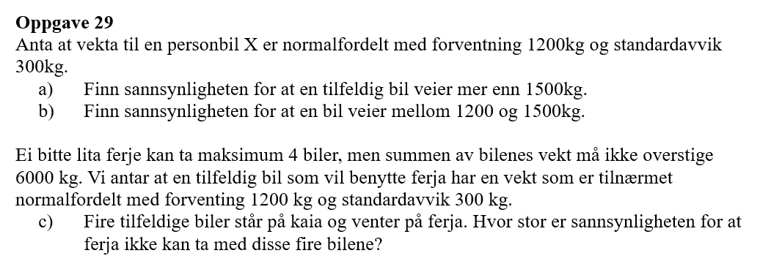
X- vekt til en personbil
X~N(1200, 300)
a) P(X>1500)=1-P(X≤1500)= |  | 0.159
b)P(1200<X<1500)=P(X≤1500)-P(X≤1200)= |  | 0.341

c) S=X_1+X_2+X_3+X_4
E(S)=E(X_1)+E(X_2)+E(X_3)+ E(X_4)=1200*4=4800
Var(S)=Var (X_1)+Var(X_2)+Var(X_3)+Var(X_4)=90000*4=360000
SD(S)=rot(Var(S))=600
S~N(4800, 600)
P(S>6000)=1-P(S≤6000)= | 0.023

